個人戦
小松由香里杯あいちﾌﾗｲﾝｸﾞﾃﾞｨｽｸ大会2026

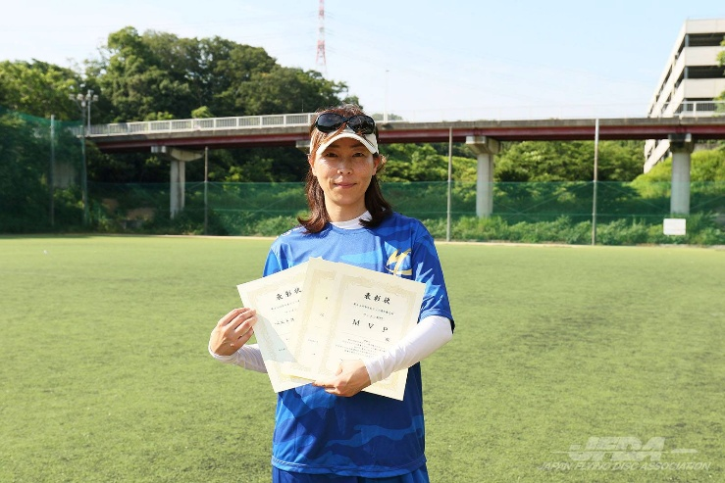
開催日 | 2026年10月18日（日）
＊公式練習 | 2026年10月17日午後より

時間 | 8:30:00 | ；受付

 | 9:00:00 | ；開会式及びプレイヤーズミーティング

 | 16:00:00 | ；表彰式＆閉会式
 |  |  |  |  |  |  | ＊参加賞あり

場所 | 国営木曽三川公園 東海広場 （一万人広場） |  |  |  |  | （0584）54-5531

 | ＊会場 | アクセスマップ - 東海広場 | 国営木曽三川公園 (kisosansenkoen.jp)

主催 | 一般社団法人 愛知県フライングディスク協会

協賛 | XComDiscGolf・有限会社三豊

実施種目 | ディスタンス・MTA・DDC・アキュラシー・フリースタイル
※参加人数先着50名（DDCは、先着16チーム）スケジュール、競技方法、総合ポイント対象種目を変更する場合があります
 | オープンクラス・レディースクラス |  |  |  | 3000円
 | ジュニアクラス |  |  |  | 1500円

 | ＊ジュニアの部15歳以下
申込先 | FAX | 0568-27-8776
 | e-mail | info@aifda.or.jp
＊受付開始 9月7日（月） |  |  |  | ＜振込先＞ 豊田信用金庫 上郷支店 普通預金 店番号016
申込及び振込期限10月5日（月曜日） |  |  |  | イッパンシャダンホウジンアイチケンフライングディスクキョウカイ
＊エントリー〆切り後の返金は致しません |  |  |  | 口座名 一般社団法人 愛知県ﾌﾗｲﾝｸﾞﾃﾞｨｽｸ協会
 |  |  |  | 口座番号 8997953

小松由香里杯あいちフライングディスク大会2026 （参加クラスに○印）参加回数（１回・２回）
参加クラス | オープン・レディース・ ジュ二ア |  | 年齢 |  | 氏名 |  |  | 性別 | 男・女
住所 | 〒 |  |  |  | E-Mail

TEL | 携帯電話 |  |  |  | 生年月日 |  | 西暦 年
 | （TEL） |  |  |  |  |  | 月 日
参加種目 パートナー希望の場合（）内に希望と書いてください |  | 全種目・ディスタンス・MTA・DDC・アキュラシー・フリースタイル
 |  | DDCペア名（ ） |  |  |  | フリースタイル ペア名（ ）
※記載いただいた個人情報は責任をもって厳重に管理いたしますが、大会記録をホームページ等に氏名とともに
記載いたしますのでご了承願います。

